제안 서식
제 안 서
기본 정보
 | 제 안 자 | 이호연
 | 소 속 | 청렴감사단
 | 직 급 | 행정6급
 | 제 안 명 | 장애인 도움벨(비상호출벨)
 | 제안구분 | 지정제안
 | 분 야 | 안전
 | 실행담당(부) | 시설관리처 시설기획부
제안 내용
배 경 |  | - 「장애인·노인·임산부 등의 편의증진 보장에 관한 법률」 등에 따라 공공기관은 장애인 등 교통약자의 이동 편의 및 안전을 보장할 의무가 있음 - 계단, 경사로, 승강기 주변등 이동에 어려움을 겪는 구간에서 장애인·교통약자가 도움이 필요 한 상황이 발생해도 도움을 요청할 수단이 없는 경우, 안전사고 발생 위험이 높아짐
추진내용 |  | - 공사 내 계단 , 경사로, 화장실, 승강기 주변 등 장애인·교통약자 이동 취약구간 현황조사 후 우선 설치 대상 구간 선정 - 도움벨 설치 및 관리 담당 부서·비상 대응 체계 지정
기대효과 |  | - 장애인·교통약자 안전사고 예방 및 신속한 비상 대응 체계 확보 - 법적 편의시설 기준 충족을 통한 공공기관으로서의 사회적 책임 이행 - 안전관리 사각지대 해소를 통한 전반적 시설 안전수준 강화
첨부 자료(사진, 현황자료 등)
 | 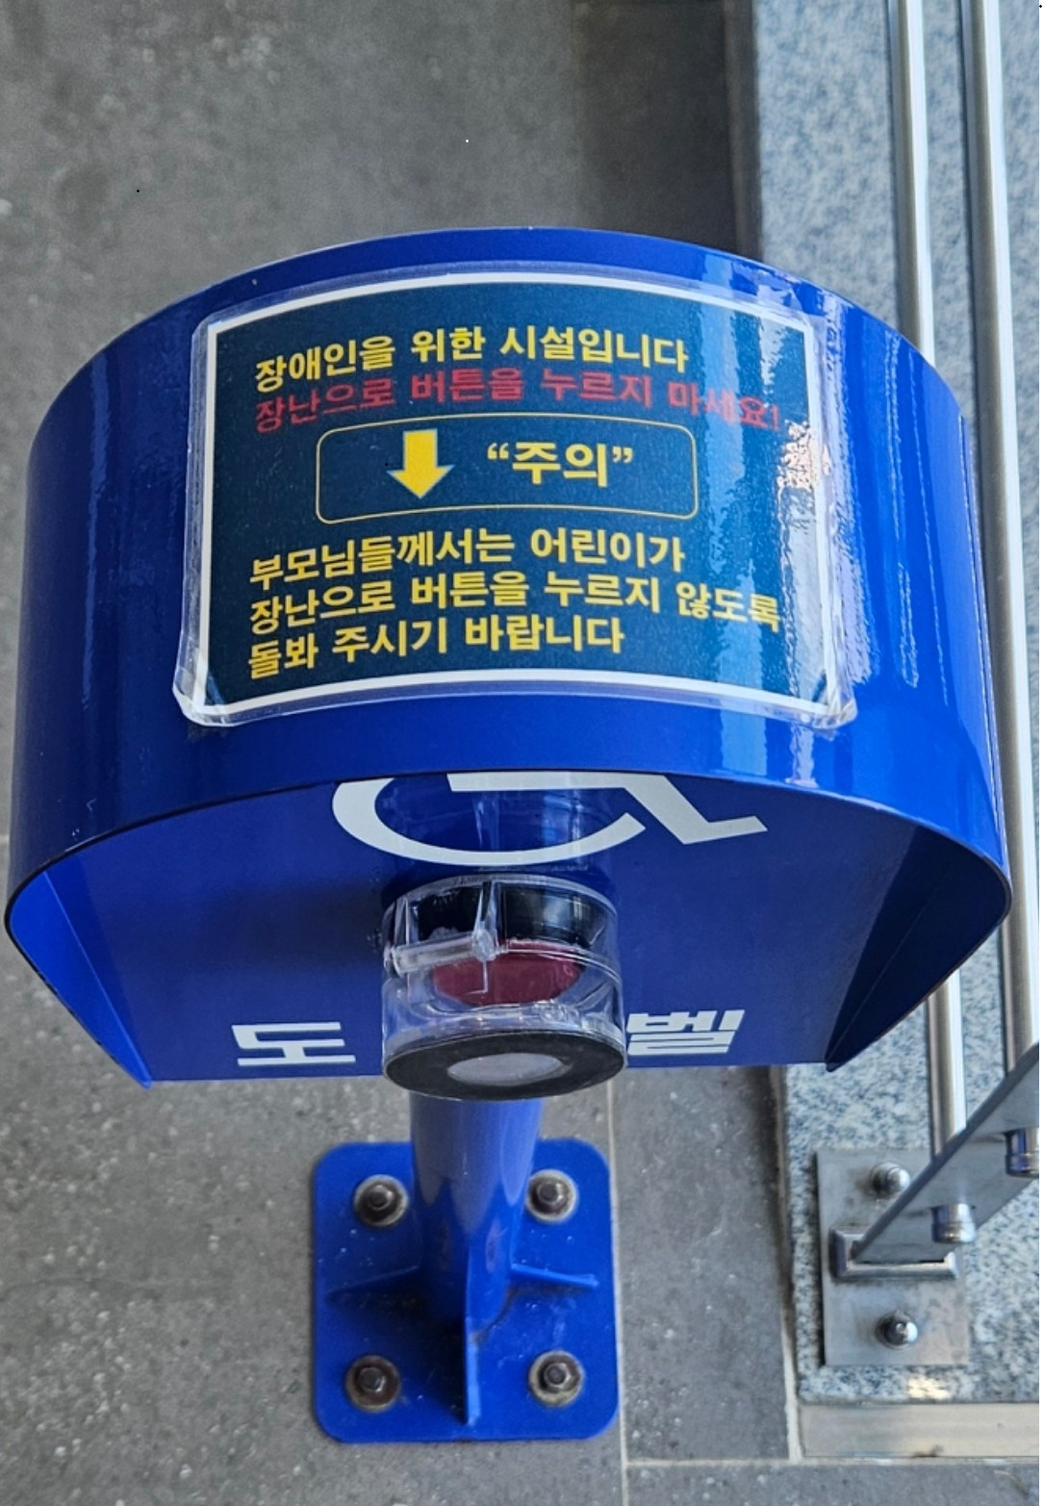 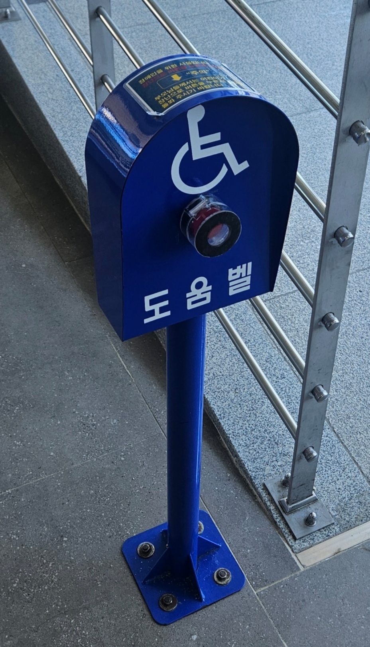
#VALUE!

